Explications
Pour rappel, les prestations d'accompagnement dans ce cadre peuvent porter sur l'un des deux volets ci-dessous, dont le contenu n'est pas présenté de manière limitative :
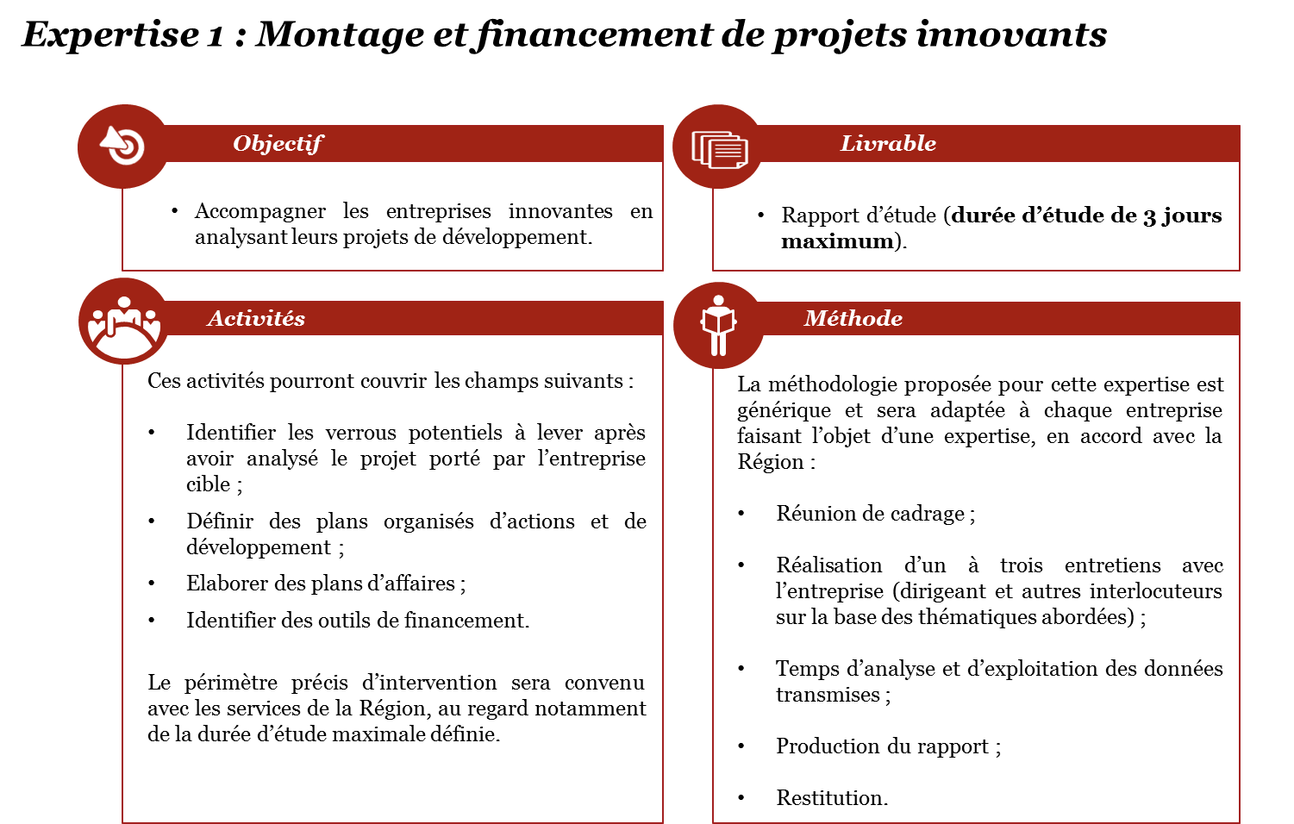

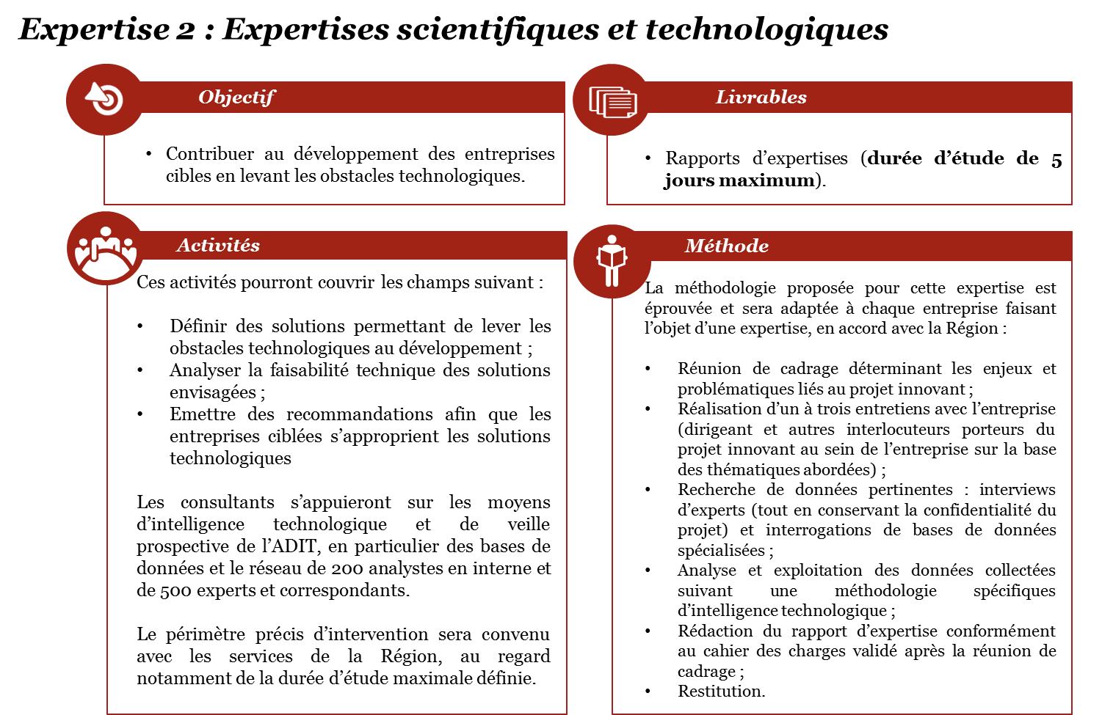

Structures bénéficiaires : Une petite et moyenne entreprise est une PME au sens communautaire, lorsqu’elle possède moins de 250 salariés, et n’excède pas un chiffre d’affaires annuel de 50 millions d’euros ou un total de bilan annuel de 43 millions d’euros.

